Sheet2
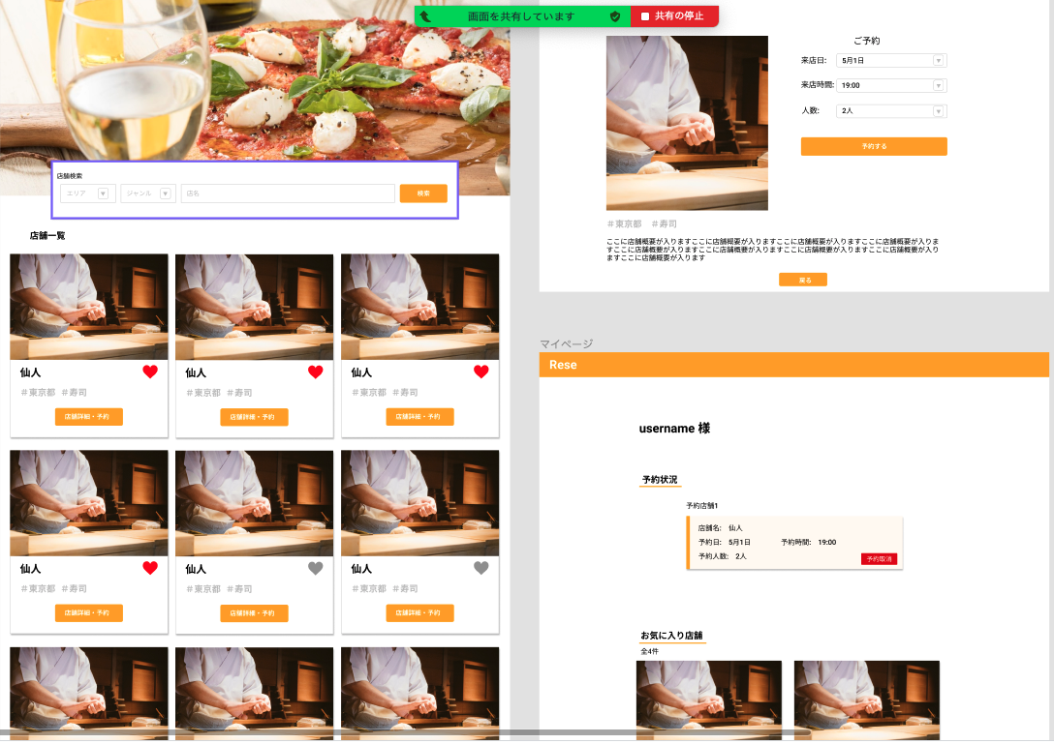

ボタン | 押下時にXXXに遷移させる
【1】

【1】

